상품제안서
하이우드 이태리판 가리비상패 GA9-136 | 상품코드: S18013

 |  |  |  |  |  |  | 02-713-8555 | www.synergygift.co.kr
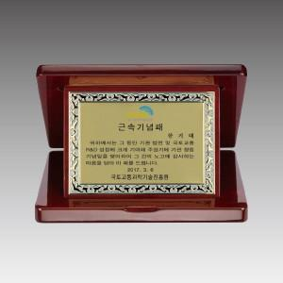

【상세/제작정보】 | 낱개주문 및 소량 주문 가능합니다. 콜센터로 문의주세요.

【인쇄/포장옵션】 | 풀칼라 / 우단케이스

【공급단가】 | 수량 | 4~ | 30~ | 50~ | 100~ | 500~
*VAT별도 | 단가 | 105,300원 | 101,400원 | 97,500원 | 93,600원 | 91,260원

【상품 URL】 | https://www.synergygift.co.kr:443/src/goods_detail.php?gdno=10363

